Лист 1
Прайс-лист
МИР ПРЯЖИ

В валюте: руб. (курс 1).
Цены указаны на 07.08.2020

№ | Номенклатура/ Характеристика номенклатуры | Описание | Изображение | Артикул | Цена | Ед. | Остаток | Ссылка на сайт
 | Стразы пришивные "Asfourelle"505 пришивной овал, 10 мм, Кристалл АВ, 72шт./уп. | Стразы пришивные "Asfourelle"505 пришивной овал, 10 мм, Кристалл АВ, 72шт./уп. | 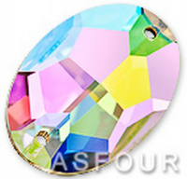 | 505 | 1080.00 |  |  | Изображение
 | Стразы пришивные "Asfourelle"505 пришивной овал, 10 мм, Кристалл АВ, 72шт./уп. |  |  |  | 1080.00 | упак | 4 | Изображение
 | Стразы пришивные "Asfourelle"505 пришивной овал, 16 мм, Кристалл АВ, 24шт./уп. | Стразы пришивные "Asfourelle"505 пришивной овал, 16 мм, Кристалл АВ, 24шт./уп. |  | 505 | 528.00 |  |  | Изображение
 | Стразы пришивные "Asfourelle"505 пришивной овал, 16 мм, Кристалл АВ, 24шт./уп. |  |  |  | 528.00 | шт | 6 | Изображение
 | Стразы пришивные "Asfourelle"505 пришивной овал, 16 мм, Кристалл, 24шт./уп. | Стразы пришивные "Asfourelle"505 пришивной овал, 16 мм, Кристалл, 24шт./уп. | 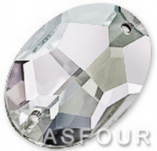 | 505 | 468.00 |  |  | Изображение
 | Стразы пришивные "Asfourelle"505 пришивной овал, 16 мм, Кристалл, 24шт./уп. |  |  |  | 468.00 | шт | 5 | Изображение
 | Стразы пришивные "Asfourelle"505 пришивной овал, 24 мм, Кристалл , 15шт./уп. | Стразы пришивные "Asfourelle"505 пришивной овал, 24 мм, Кристалл , 15шт./уп. |  | 505 | 420.00 |  |  | Изображение
 | Стразы пришивные "Asfourelle"505 пришивной овал, 24 мм, Кристалл , 15шт./уп. |  |  |  | 420.00 | шт | 4 | Изображение
 | Стразы пришивные "Asfourelle"505 пришивной овал, 24 мм, Кристалл АВ, 15шт./уп. | Стразы пришивные "Asfourelle"505 пришивной овал, 24 мм, Кристалл АВ, 15шт./уп. |  | 505 | 502.50 |  |  | Изображение
 | Стразы пришивные "Asfourelle"505 пришивной овал, 24 мм, Кристалл АВ, 15шт./уп. |  |  |  | 502.50 | шт | 6 | Изображение
 | Стразы пришивные "Asfourelle"606 пришивной прямоугольник, 18 мм, Кристалл АВ, 24шт./уп. | Стразы пришивные "Asfourelle"606 пришивной прямоугольник, 18 мм, Кристалл АВ, 24шт./уп. | 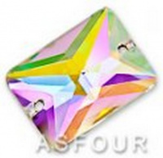 | 606 | 672.00 |  |  | Изображение
 | Стразы пришивные "Asfourelle"606 пришивной прямоугольник, 18 мм, Кристалл АВ, 24шт./уп. |  |  |  | 672.00 | шт | 4 | Изображение
 | Стразы пришивные "Asfourelle"608 пришивной прямоугольник, 18 мм, Кристалл АВ, 24шт./уп. | Стразы пришивные "Asfourelle"608 пришивной прямоугольник, 18 мм, Кристалл АВ, 24шт./уп. | 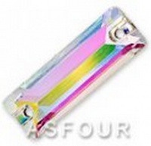 | 608 | 336.00 |  |  | Изображение
 | Стразы пришивные "Asfourelle"608 пришивной прямоугольник, 18 мм, Кристалл АВ, 24шт./уп. |  |  |  | 336.00 | шт | 3 | Изображение
 | Стразы пришивные "Asfourelle"608 пришивной прямоугольник, 26 мм, Кристалл C/F, 24шт./уп. | Стразы пришивные "Asfourelle"608 пришивной прямоугольник, 26 мм, Кристалл C/F, 24шт./уп. | 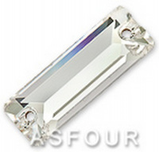 | 608 | 696.00 |  |  | Изображение
 | Стразы пришивные "Asfourelle"608 пришивной прямоугольник, 26 мм, Кристалл C/F, 24шт./уп. |  |  |  | 696.00 | шт | 3 | Изображение
 | Стразы пришивные "Asfourelle"609 пришивной трапеции, 51 мм, Кристалл, 6шт./уп. | Стразы пришивные "Asfourelle"609 пришивной трапеции, 51 мм, Кристалл, 6шт./уп. | 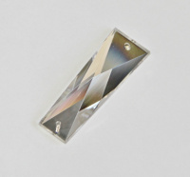 | 609 | 549.00 |  |  | Изображение
 | Стразы пришивные "Asfourelle"609 пришивной трапеции, 51 мм, Кристалл, 6шт./уп. |  |  |  | 549.00 | шт | 2 | Изображение
 | Стразы пришивные "Asfourelle"632 пришивной «Октагон», 14 мм, Кристалл АВ, 24 шт./уп. | Стразы пришивные "Asfourelle"632 пришивной «Октагон», 14 мм, Кристалл АВ, 24 шт./уп. | 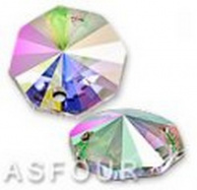 | 632 | 336.00 |  |  | Изображение
 | Стразы пришивные "Asfourelle"632 пришивной «Октагон», 14 мм, Кристалл АВ, 24 шт./уп. |  |  |  | 336.00 | шт | 6 | Изображение
 | Стразы пришивные "Asfourelle"632 пришивной «Октагон», 22 мм, Кристалл АВ , 15шт./уп. | Стразы пришивные "Asfourelle"632 пришивной «Октагон», 22 мм, Кристалл АВ , 15шт./уп. |  | 632 | 682.50 |  |  | Изображение
 | Стразы пришивные "Asfourelle"632 пришивной «Октагон», 22 мм, Кристалл АВ , 15шт./уп. |  |  |  | 682.50 | шт | 6 | Изображение
 | Стразы пришивные "Asfourelle"632 пришивной «Октагон», 22 мм, Кристалл С/F, 15шт./уп. | Стразы пришивные "Asfourelle"632 пришивной «Октагон», 22 мм, Кристалл С/F, 15шт./уп. | 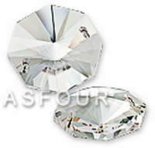 | 632 | 592.50 |  |  | Изображение
 | Стразы пришивные "Asfourelle"632 пришивной «Октагон», 22 мм, Кристалл С/F, 15шт./уп. |  |  |  | 592.50 | шт | 6 | Изображение
 | Стразы пришивные "Asfourelle"634 квадрат, 12 мм, Кристалл АВ, S/F 24шт./уп. | Стразы пришивные "Asfourelle"634 квадрат, 12 мм, Кристалл АВ, S/F 24шт./уп. | 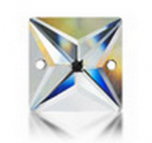 | 634 | 420.00 |  |  | Изображение
 | Стразы пришивные "Asfourelle"634 квадрат, 12 мм, Кристалл АВ, S/F 24шт./уп. |  |  |  | 420.00 | шт | 3 | Изображение
 | Стразы пришивные "Asfourelle"634 квадрат, 14 мм, Кристалл АВ, 24шт./уп. | Стразы пришивные "Asfourelle"634 квадрат, 14 мм, Кристалл АВ, 24шт./уп. |  | 634 | 516.00 |  |  | Изображение
 | Стразы пришивные "Asfourelle"634 квадрат, 14 мм, Кристалл АВ, 24шт./уп. |  |  |  | 516.00 | шт | 3 | Изображение
 | Стразы пришивные "Asfourelle"636 пришив. лодочка, 18 мм, Кристалл АВ, 24шт./уп. | Стразы пришивные "Asfourelle"636 пришив. лодочка, 18 мм, Кристалл АВ, 24шт./уп. | 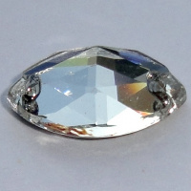 | 636 | 696.00 |  |  | Изображение
 | Стразы пришивные "Asfourelle"636 пришив. лодочка, 18 мм, Кристалл АВ, 24шт./уп. |  |  |  | 696.00 | шт | 6 | Изображение
 | Стразы пришивные "Asfourelle"645 круг, 14 мм, Кристалл , 24шт./уп. | Стразы пришивные "Asfourelle"645 круг, 14 мм, Кристалл , 24шт./уп. | 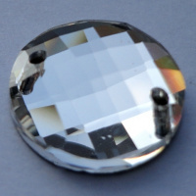 | 645 | 576.00 |  |  | Изображение
 | Стразы пришивные "Asfourelle"645 круг, 14 мм, Кристалл , 24шт./уп. |  |  |  | 576.00 | шт | 6 | Изображение
 | Стразы пришивные "Asfourelle"6873 капля, 28х16 мм, Кристалл , 11шт./уп. | Стразы пришивные "Asfourelle"6873 капля, 28х16 мм, Кристалл , 11шт./уп. | 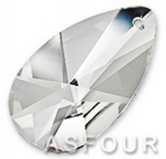 | 6873 | 495.00 |  |  | Изображение
 | Стразы пришивные "Asfourelle"6873 капля, 28х16 мм, Кристалл , 11шт./уп. |  |  |  | 495.00 | шт | 6 | Изображение
 | Стразы пришивные "Asfourelle"6883 капля, 18х11 мм, Кристалл , 24шт./уп. | Стразы пришивные "Asfourelle"6883 капля, 18х11 мм, Кристалл , 24шт./уп. | 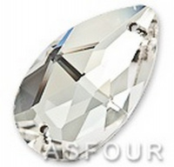 | 6883 | 528.00 |  |  | Изображение
 | Стразы пришивные "Asfourelle"6883 капля, 18х11 мм, Кристалл , 24шт./уп. |  |  |  | 528.00 | шт | 3 | Изображение
 | Стразы пришивные "Asfourelle"6883 капля, 18х11 мм, Кристалл АВ , C/F 24шт./уп. | Стразы пришивные "Asfourelle"6883 капля, 18х11 мм, Кристалл АВ , C/F 24шт./уп. | 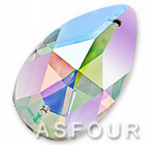 | 6883 | 612.00 |  |  | Изображение
 | Стразы пришивные "Asfourelle"6883 капля, 18х11 мм, Кристалл АВ , C/F 24шт./уп. |  |  |  | 612.00 | шт | 5 | Изображение
 | Стразы пришивные "Asfourelle"6883 капля, 28х16 мм, Кристалл ,11шт./уп. | Стразы пришивные "Asfourelle"6883 капля, 28х16 мм, Кристалл ,11шт./уп. |  | 6883 | 462.00 |  |  | Изображение
 | Стразы пришивные "Asfourelle"6883 капля, 28х16 мм, Кристалл ,11шт./уп. |  |  |  | 462.00 | шт | 4 | Изображение
 | Стразы пришивные "Asfourelle"6883 капля, 28х16 мм, Кристалл АВ , 11шт./уп. | Стразы пришивные "Asfourelle"6883 капля, 28х16 мм, Кристалл АВ , 11шт./уп. |  | 6883 | 555.50 |  |  | Изображение
 | Стразы пришивные "Asfourelle"6883 капля, 28х16 мм, Кристалл АВ , 11шт./уп. |  |  |  | 555.50 | шт | 6 | Изображение
 | Стразы пришивные "Asfourelle"6883 пришивная капля, 12 мм, Кристалл , 72шт./уп. | Стразы пришивные "Asfourelle"6883 пришивная капля, 12 мм, Кристалл , 72шт./уп. |  | 6883 | 1008.00 |  |  | Изображение
 | Стразы пришивные "Asfourelle"6883 пришивная капля, 12 мм, Кристалл , 72шт./уп. |  |  |  | 1008.00 | упак | 2 | Изображение

